Datos personales
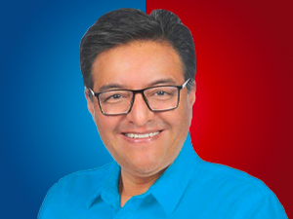

Nombres: | Franklin Omar
Apellidos: | Samaniego Maigua
Facebook: | https://www.facebook.com/franklinsamaniegoec/?locale=es_LA
Twitter: | FrankSamaniegoM
Descripción: | Asambleísta por la Provincia de Pichincha

